Модуль1
Динамика цен на поставляемые товары представлена в таблице

Поставщик | Квартал | Товар | Объем поставки, ед/квартал | Цена за единицу, руб.
ООО | 1 | Масло растительное | 500 | 70
«Астория» | 1 | Масло сливочное | 400 | 60
ООО «Вереск» | 1 | Масло растительное | 1100 | 70
ООО «Вереск» | 1 | Масло сливочное | 500 | 50
ООО | 2 | Масло растительное | 600 | 80
«Астория» | 2 | Масло сливочное | 600 | 70
ООО «Вереск» | 2 | Масло растительное | 1500 | 90
ООО «Вереск» | 2 | Масло сливочное | 600 | 70

1. раскройте основные этапы выбора поставщиков
2. определить средневзвешенный темп роста цены по двум поставщикам;
3. принять решение о заключении договора с одним из поставщиков по критерию цены поставки.
4. сделайте вывод;
5. на основании полученных результатов необходимо составить договор-поставки с одним из поставщиков.

Заполнить договор (Договор №56 от 01.09.2022 г.) на поставку продуктов по следующим данным:
Покупатель Ресторан «Рай», г. Москва, ул. Кабельная 2-я, д. 2. (директор Иванов А.Б.)
Поставщиком в данном случае будет являться предприятие, которое наиболее подходит по цене поставки исходя из полученных результатов задачи. Ассортимент поставляемой продукции: масло растительное и масло сливочное. Объемы поставки и цену товара берем из условия задачи по 2 кварталу.
Поставка будет осуществляться силами и средствами поставщика по указанному адресу. На принятие товара, и рассмотрение спорных ситуаций даётся от 1 до 3-х дней.
Штрафные санкции и пени будут составлять 35% от стоимости товара. Срок действия договора 1 год с момента его подписания.
Реквизиты сторон и отдельные недостающие данные обучающиеся заполняют самостоятельно.
Типовую форму договора-поставки обучающийся находит, используя ресурсы сети Интернет (рекомендуется использовать информационно-справочные системы Консультант плюс и Гарант).

1.
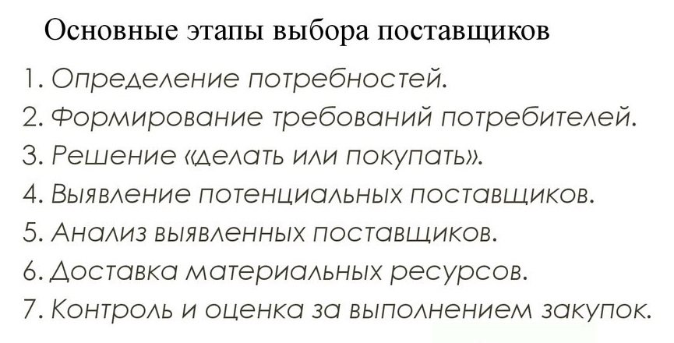

2.

Средневзвешенный темп роста цен для Астория составит |  |  | 61% | 54% | 115.4%
Средневзвешенный темп роста цен для Вереск составит |  |  | 98% | 33% | 131.28%

3.
Для заключения договора выбираем Асторию

4.
Средневзвешенный темп роста цен у Астории ниже чем у Вереска

5.
Договор поставки с Асторией

Модуль2
По данным учета затрат стоимость подачи одного заказа на комплектующее изделие составляет 158 руб., годовая потребность в комплектующем равна 10 568 шт., цена единицы комплектующего - 256 руб., стоимость хранения комплектующего изделия равна 25% его цены.
Число рабочих дней в году - 226, время поставки каждой партии - 10 дней, возможная задержка поставки 2 дня.

1. Определить параметры системы управления запасами с фиксированным размером заказа. Полученные результаты оформить в таблице.
2. Подготовить презентацию, в которой представить основные модели управления запасами.

Урок №21 в ЦКП Основы планиров лог пр

Стоимость заказа, руб | 158.00
Годовая потребность, шт | 10,568
Цена ед. комплектующего, руб | 256.00
Стоимость хранения | 25% | 64.00
Число раб дней | 226
Время поставки партии, дней | 10
Возможная задержка, дней | 2

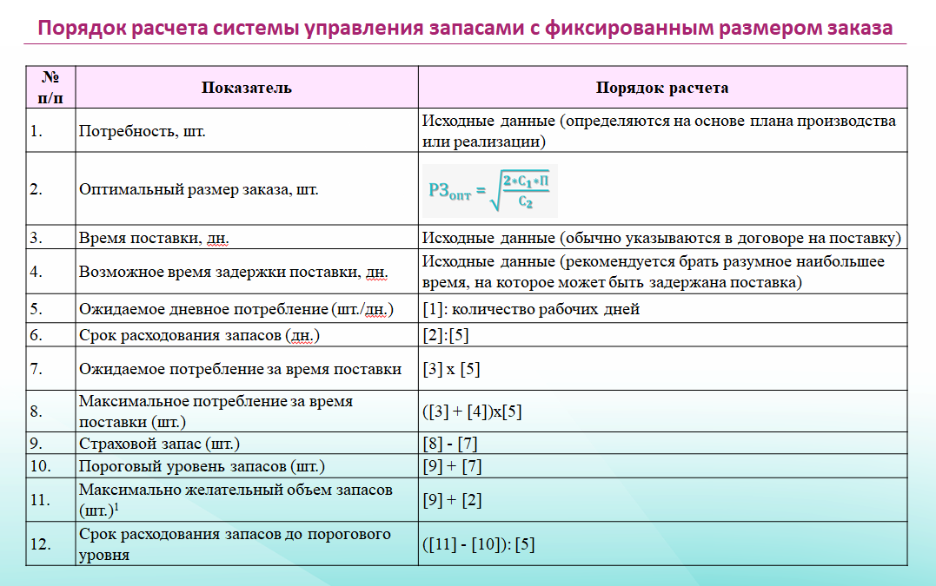

 |  |  |  |  |  |  | ЦКП

 |  |  | 1 | Потребность, шт |  | 10,568 | 1600
 |  |  | 2 | Опт разм заказа |  | 229 | 95
 |  |  | 3 | Время поставки |  | 10 | 10
 |  |  | 4 | Возм задержка |  | 2 | 2
 |  |  | 5 | Ожидаемое дневн потр | (1)/226 | 47 | 7.0796460177 | 7.1
 |  |  | 6 | Срок расходов запасов | (2)/(5) | 5 | 13.38028169 | 13
 |  |  | 7 | Ожид. Потреб | (3)х(5) | 468 | 71
 |  |  | 8 | Макс потреб за время пост | ((3)+(4)) х (5) | 561 | 85.2
 |  |  | 9 | Страх запас | (8)-(7) | 94 | 14.2 | 15
 |  |  | 10 | Порогов уров запасов | (9)+(7) | 561 | 86
 |  |  | 11 | Макс желаем уров запасов | (9)+(2) | 323 | 110
 |  |  | 12 | Срок расх запасов до порогового | ((11)-(10))/(5) | -5.10 | 3.38



 |  |  |  |  | цена | 480
 |  |  |  |  | изд хр | 15%

 |  |  |  |  | ЦКП
 |  |  | 2

 |  |  | 158 |  | 200

 |  |  | 10568 |  | 1600 | 640000

 |  |  |  |  | 72 | 8888.8888889 | 94.280904158 | 95

 |  |  | 3339488
 |  |  | 64
 |  |  | 52179.5

 |  |  | 228.42832574 | 229

